COVER
NOBLAND |  | DATE: 01/31/2023
COVER SHEET
KOHL'S WOVEN SPR'24 SVVW

STYLE# | WV44W117
DESCRIPTION | TOPS
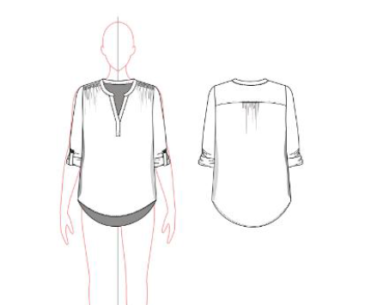

CREAT PATTERN
PATTERN | SAMPLE ROOM
ATTN | MR. OSCAR (2379)
FROM | JOLIE VI (2786/ 0975.721.374)

WORKSHEET
WORKSHEET DETAIL |  |  |  |  |  | 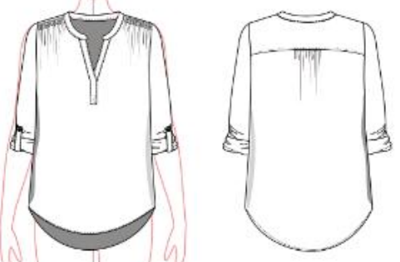

CONTACT : | NOBLAND/ WOVEN 4-1/ JOLIE VI (2786/0975721374)
BUYER: | KOHL'S
SEASON: | SUM'23
STYLE#: | WV44W117 RS
STAGE: | CS
SIZE: | 10
REF. SMPL : | YES
DESCRIPTION: | TOPS

ITEM | GHI CHÚ/ REMARKS |  |  |  | HẠN RẬP/ PATTERN DUE | HẠN GIAO MẨU Sample due date
PATTERN SHRINKAGE Độ co rút vải/ rập | PLEASE ADJUST AND PRINT OUT PATTERN
 | ITEM |  |  | COLOR | POSITION/ VỊ TRÍ
FABRIC/VẢI CHÍNH | 1 | FNC-10806 |  |  | BODY/TOÀN THÂN
INTERLING/KEO | 2 | KW5033 |  |  | PLACKET/ NẸP GIỮA TRƯỚC . NECKBAND/ NẸP CỔ CUFF/MĂNG SÉT
CUTTING NOTICE (CUT WAY, STRIPE etc) | CẮT THEO RẬP/ FOLOW PTTN

TRIM/ LABEL Phụ liệu/Nhãn | ITEM |  | DETAIL & LABEL GROUP | MÀU SẮC/ COLOR | VỊ TRÍ/ POSITION
 | THREAD/CHỈ |  | TEX 18 | DTM | All seam TẤT CẢ ĐƯỜNG MAY
 |  |  | TEX 24 |  | Button/ button hole Nút và khuy nút
 | SMOCKING THREAD |  | 560D |  | Shoulder/ Vai
 | BUTTON/ NÚT |  | 16L |  | -2pcs @ cuff, 2 nút ơt cửa tay
 | MAIN LABEL/NHÃN CHÍNH |  |  |  | Insert centre back neckline inside/ chèn ở giữa đường may cổ sau
WASHING / DYE / PRINT/ ETC Giặt/Nhuộm/In… | NO WASH/ KHÔNG WASH (TẤT CẢ THÔNG SỐ THEO RẬP VÀ TRANG THÔNG SỐ)
SAMPLE QUANTITY Số lượng mẫu | COLOR ( MÀU SẮC) |  | Q'TY (SỐ LƯỢNG) | REMARK ( GHI CHÚ)
 |  |  | 4 | 2PCS/COLOR MỖI MÀU2 CÁI
 | TỔNG CỘNG/ TOTAL |  | 4

 |  |  | )

WV44W117
NOBLAND 봉제작업지시서 SEWING
UPDATED: | 30-Mar-23 | PSP'23, SVVW, WV44W117 CS
[ VIETNAM / INDONESIA ]

CONSTRUCTION
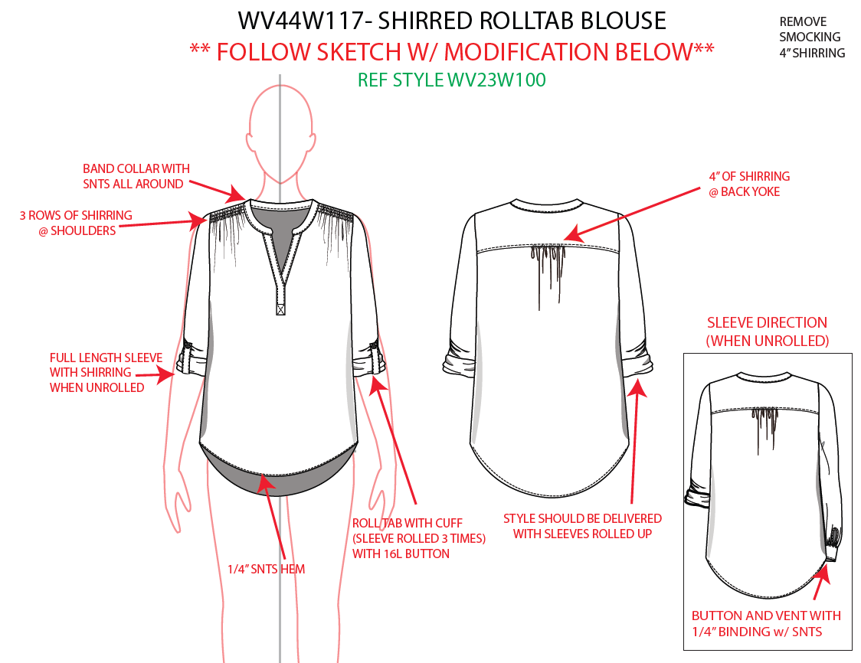

[
3/4" WIDE BAND COLLAR
REMOVE KNIFE PLEAT,
NO SHIRRING AT NECK LINE
EDGE STITCH

**BINDING SHOULD BE MITERED.

SPEC
***Be careful Extended, relaxed spec

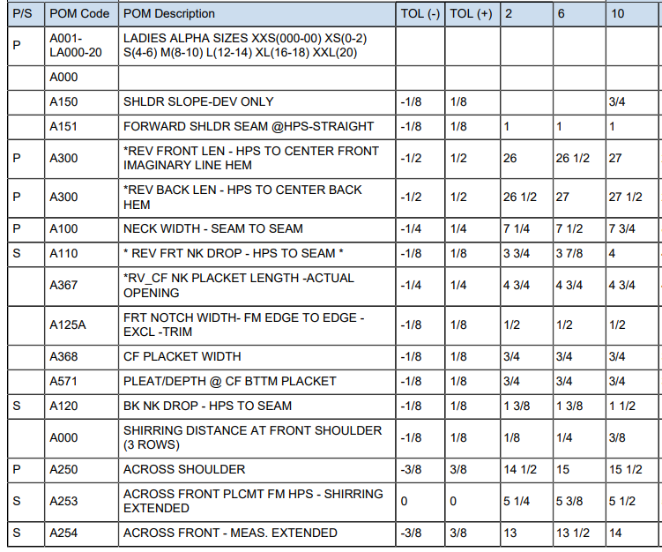

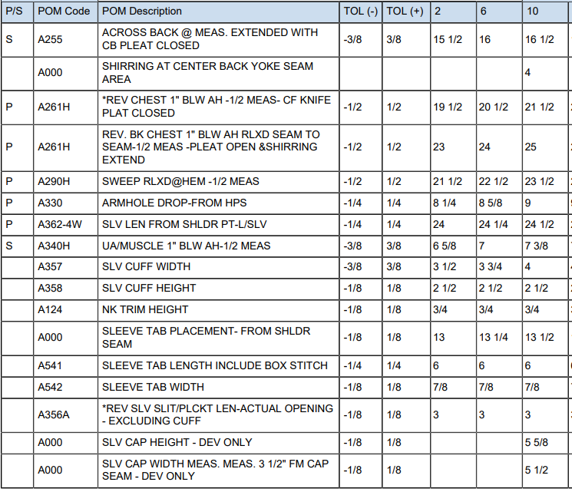

SPEC - W/O LINING

WV44W117 (2)
NOBLAND 봉제작업지시서 SEWING
UPDATED: | 30-Mar-23 | PSP'23, SVVW, WV44W117 CS
[ VIETNAM / INDONESIA ]

CONSTRUCTION
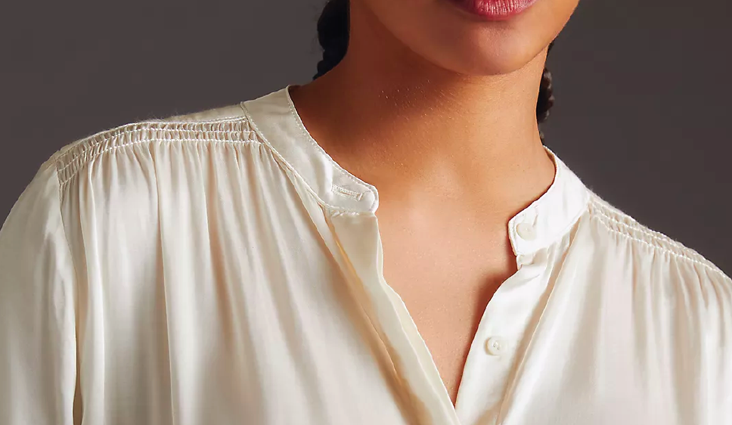
REMOVE SMOCKING 4" SHIRRING

REMOVE KNIFE PLEAT,
NO SHIRRING AT NECK LINE
BỎ LY GIỮA TRƯỚC, KHÔNG DÚN Ở CỔ
3/4" WIDE BAND COLLAR/ BẢN CỔ 3/4"
BAND COLLAR WITH SNTS ALL AROUND/ DIỄU MÍ XUNG QUANH BẢN CỔ

EDGE STITCH 4" OF SHIRRING @BACK YOKE
DÚN GIỮA SAU DƯỚI ĐÔ 4"
DIỄU 1KIM TRÊN ĐÔ.
ĐÔ HAI LỚP
EDGE STITCH

3 ROWS OF SHIRRING @SHOULDER/ CÓ 3 ĐƯỜNG DÚN MAY VỚI CHỈ SMOCKING Ở VAI

BOX STITCH WIDTH 3/4" X HEIGHT 1"/ DIỄU HỘP 3/4" X 1"

FULL LENGTH SLEEVE WITH SHIRRING WHEN UNROLLED/ TAY CÓ ĐỘ DÚN KHI GẤP.

WORKMANSHIP
Front neck drop isn’t level, due to uneven placket length. Placket edge isn’t straight./ Nẹp giữa trước phải thẳng, đều
Wavy at front neck seam and bttm hem/ Lai và cổ không được gợn
Puckering at armhole and back yoke seam/ Nách và đường may đô phải đều, không được nhăn, vặn
Shirring placement at back yoke is off CB/ Vị trí dún ở giữa sau dưới đô phải đúng vị trí với rập
1/4" SNTS HEM
LAI MAY SẠCH DIỄU 1/4"
ROLL TAB W/ CUFF (SLV ROLLED 3 TIMES) W/ 16L BUTTON
GẤP MĂNG SÉT LÊN BA LẦN VỚI NÚT
**BINDING SHOULD BE MITERED.
STYLE SHOULD BE DELIVED W/ SLEEVES ROLLED UP/ TAY ĐƯỢC GẤP LÊN KHI GỬI
-BUTTON AND VENT WITH 1/4" BINDING W/ SNTS
TAY ÁO VỚI NÚT VÀ XẺ TAY VIỀN ẨN 1/4", VIỀN PHẢI NHẤN GÓC

SPEC
***Be careful Extended, relaxed spec

1 1/4"

27 1/4"

27 3/4"

1"

18 1/2"
15 1/4"
22"
23 5/8"
10"
4 1/8"
5 7/16
SPEC - W/O LINING

